はじめに
1. 本ファイルの目的

 | 本ファイルは、「新事業進出補助金」の応募申請時に提出いただく「収益計画」のフォーマットです。
 | 「3. 本ファイルの利用方法」に従い作成の上、応募申請時に電子申請システムに添付してください。

2. 各シートの概要

 | シート名 |  |  |  |  |  | 主な内容・役割
 | はじめに |  |  |  |  |  | (※本シート) 本ファイルの目的、各シートの入力方法等について説明しています。
 | 収益計画・事業場内最低賃金 |  |  |  |  |  | 「新事業売上高要件」、「付加価値額要件」、「賃上げ要件」、「事業場内最賃水準要件」、「賃上げ特例要件(賃上げ特例の適用を受ける場合のみ)」を満たす収益計画を作成し、内容を入力します。

3. 本ファイルの利用方法

 | 凡例

 |  |  |  |  | ：要入力(黒太枠で囲われているセルに値を入力してください)

 |  |  |  |  | ：入力不要(入力内容に応じ、不要な項目はグレーアウトされます)

 |  | XXXX |  |  | ：入力不可(関数で自動入力されます)

 |  | - |  |  | ：入力不可(入力不要です)

 | ① 「収益計画・事業場内最低賃金」シートの入力
 |  | ❶ | シート右上にある「事業計画期間」、「主たる事業実施場所」、「賃上げ特例要件適用有無」を、それぞれプルダウンから選択してください。
 |  | ❷ | 「直近の事業年度」(C3)をプルダウンから選択し、収益計画と事業場内最低賃金について値を入力してください。
 |  |  | ※ | 当該年度の"決算月(最終月)"を入力してください。
 |  | ❸ | 「補助事業終了年度(基準年度)」(D3)をプルダウンから選択し、収益計画と事業場内最低賃金について値を入力してください。
 |  |  | ※ | 当該年度の"決算月(最終月)"を入力してください。
 |  |  | ※ | 基準年度を入力すると、基準年度以降の「1年度目」~「5年度目」の年月が自動入力されます。
 |  | ❹ | 「事業計画期間」(L2)で選択した年数に応じ、該当期間の収益計画と事業場内最低賃金について値を入力してください。
 |  |  | ※ | "3年間"の場合：「1年度目」(E列)～「3年度目」(G列)を入力
 |  |  |  | "4年間"の場合：「1年度目」(E列)～「4年度目」(H列)を入力
 |  |  |  | "5年間"の場合：「1年度目」(E列)～「5年度目」(I列)を入力
 |  | ❺ | シート右側にある各補助対象要件のチェック欄が"OK"になっていることを確認してください。
 |  |  | ※ | 要件を満たしていない場合は"NG"になりますので、以下を参考に入力内容を修正してください。

 |  |  | 💡 | 補助対象要件のチェック欄が"NG"の時の対応方法

 |  |  | ▶ | 「新事業売上高要件」が"NG"の場合

 |  |  |  | ＜確認対象項目＞
 |  |  |  | A | 事業計画期間最終年度の「補助事業で新たに製造等する製品等の売上高」(G7~I7)
 |  |  |  | B | 事業計画期間最終年度の「補助事業で新たに製造等する製品等の付加価値額」(G18~I18)
 |  |  |  | C | 直近の事業年度の「売上高」(C5)
 |  |  |  | D | 直近の事業年度の「付加価値額」(C16)
 |  |  |  |  | ※ | 「付加価値額(C16)」=「営業利益(C11)」+「人件費(C13)」+「減価償却費(C14)」
 |  |  |  | E | 直近の事業年度の「新事業進出を行う事業部門の売上高」(C6)
 |  |  |  | F | 直近の事業年度の「新事業進出を行う事業部門の付加価値額」(C17)

 |  |  |  | ＜確認観点(要件)＞
 |  |  |  |  | 次のいずれかを満たしているか。
 |  |  |  |  | (1) | 事業計画期間最終年度において、新たに製造等する製品等の売上高(A)又は付加価値額(B)が、
 |  |  |  |  |  | 応募申請時の総売上高(C)の10％又は総付加価値額(D)の15％を占めることが見込まれるものであること
 |  |  |  |  | (2) | 応募申請時の直近の事業年度の決算に基づく売上高(C)が10億円以上であり、かつ、
 |  |  |  |  |  | 同事業年度の決算に基づく売上高のうち、新事業進出を行う事業部門の売上高(E)が３億円以上である場合には、
 |  |  |  |  |  | 事業計画期間最終年度において、新たに製造する製品等の売上高(A)又は付加価値額(B)が、
 |  |  |  |  |  | 応募申請時の当該事業部門の売上高(E)の10％又は付加価値額(F)の15％以上を占めることが見込まれるものであること

 |  |  | ▶ | 「付加価値額要件」が"NG"の場合

 |  |  |  | ＜確認対象項目＞
 |  |  |  | A | 事業計画期間最終年度の「付加価値額年平均成長率」(G19~I19)
 |  |  |  |  | ※ | 事業計画期間最終年度の「付加価値額年平均成長率」(G19~I19)=
 |  |  |  |  |  | {(事業計画期間最終年度の「付加価値額」(G16~I16) / 基準年度の「付加価値額」(D16))
 |  |  |  |  |  | ^(1/事業計画年数(L2))-1}×100
 |  |  |  |  | ※ | 「^」はべき乗を示します。
 |  |  |  | B | 事業計画期間最終年度の「従業員一人当たり付加価値額年平均成長率」(G21~I21)
 |  |  |  |  | ※ | 事業計画期間最終年度の「従業員一人当たり付加価値額年平均成長率」(G21~I21)=
 |  |  |  |  |  | {(事業計画期間最終年度の「従業員一人当たりの付加価値額」(G20~I20) / 基準年度の「付加価値額」(D16))
 |  |  |  |  |  | ^(1/事業計画年数(L2))-1}×100
 |  |  |  |  | ※ | 「^」はべき乗を示します。
 |  |  |  |  | ※ | 「従業員一人当たりの付加価値額」(G20~I20)=「付加価値額」(G16~I16)÷「従業員数」(G15~I15)

 |  |  |  | ＜確認観点(要件)＞
 |  |  |  |  | 補助事業終了後3~5年の事業計画期間において、付加価値額(又は従業員一人当たり付加価値額)の
 |  |  |  |  | 年平均成長率(AまたはB)が4.0%以上増加する見込みの事業計画となっているか。

 |  |  | ▶ | 「賃上げ要件」が"NG"の場合

 |  |  |  | ＜確認対象項目＞
 |  |  |  | A | 事業計画期間最終年度の「従業員一人当たりの給与支給総額年平均成長率」(G25~I25)
 |  |  |  |  | ※ | 事業計画期間最終年度の「従業員一人当たりの給与支給総額年平均成長率」(G25~I25)=
 |  |  |  |  |  | {(事業計画期間最終年度の「従業員一人当たりの給与支給総額」(G24~I24) / 基準年度の「給与支給総額」(D22))
 |  |  |  |  |  | ^(1/事業計画年数(L2))-1}×100
 |  |  |  |  | ※ | 「^」はべき乗を示します。
 |  |  |  |  | ※ | 「従業員一人当たりの給与支給総額」(G24~I24)=「給与支給総額」(G22~I22)÷「従業員数」(G15~I15)
 |  |  |  | B | 事業計画期間最終年度の「給与支給総額年平均成長率」(G23~I23)
 |  |  |  |  | ※ | 事業計画期間最終年度の「給与支給総額年平均成長率」(G23~I23)=
 |  |  |  |  |  | {(事業計画期間最終年度の「給与支給総額」(G22~I22) / 基準年度の「給与支給総額」(D22))
 |  |  |  |  |  | ^(1/事業計画年数(L2))-1}×100
 |  |  |  |  | ※ | 「^」はべき乗を示します。

 |  |  |  | ＜確認観点(要件)＞
 |  |  |  |  | 補助事業終了後3~5年の事業計画期間において、以下の水準以上の賃上げ目標が設定されているか。
 |  |  |  |  | (1) | 補助事業終了後3~5年の事業計画期間において、一人当たり給与支給総額の年平均成長率(A)を、
 |  |  |  |  |  | 事業実施都道府県における最低賃金の直近5年間(令和元年度を基準とし、令和2年度～令和6年度の5年間をいう。)の
 |  |  |  |  |  | 年平均成長率以上増加させること
 |  |  |  |  | (2) | 補助事業終了後3~5年の事業計画期間において、給与支給総額の年平均成長率(B)を2.5%以上増加させること
 |  |  |  |  | ※ | 要件としてはいずれかを満たせば良いですが、応募申請時点では両方を満たす目標値を設定する必要があります。

 |  |  | ▶ | 「事業場内最賃水準要件」が"NG"の場合

 |  |  |  | ＜確認対象項目＞
 |  |  |  | A | 事業計画期間中の「事業場内最低賃金」(E27~I27)

 |  |  |  | ＜確認観点(要件)＞
 |  |  |  |  | 補助事業終了後3~5年の事業計画期間において、毎年、事業場内最低賃金(A)が
 |  |  |  |  | 補助事業実施場所都道府県における地域別最低賃金より30円以上高い水準であるか。
 |  |  |  |  | ※ | 事業計画期間の都道府県における地域別最低賃金は、応募申請時点では未発表のため、
 |  |  |  |  |  | 最低でも応募申請時点で公表されている金額に対して30円以上高い水準が設定されている必要があります。
 |  |  |  |  | ※ | 補助事業実施期間終了後に提出される事業化状況報告において、毎年、事業場内最低賃金目標及び
 |  |  |  |  |  | 事業場内最低賃金が該当年度における補助事業実施場所都道府県における地域別最低賃金より
 |  |  |  |  |  | 30円以上高い水準であるかの両方を審査します。

 |  |  | ▶ | 「賃上げ特例要件」が"NG"の場合

 |  |  |  | ＜確認対象項目＞
 |  |  |  | A | 事業計画期間最終年度の「給与支給総額年平均成長率」(G23~I23)
 |  |  |  |  | ※ | 事業計画期間最終年度の「給与支給総額年平均成長率」(G23~I23)=
 |  |  |  |  |  | {(事業計画期間最終年度の「給与支給総額」(G22~I22) / 基準年度の「給与支給総額」(D22))
 |  |  |  |  |  | ^(1/事業計画年数(L2))-1}×100
 |  |  |  |  | ※ | 「^」はべき乗を示します。
 |  |  |  | B | 事業計画期間中の「事業場内最低賃金」(E27~I27)

 |  |  |  | ＜確認観点(要件)＞
 |  |  |  |  | 補助事業終了後3~5年の事業計画期間において、以下の要件をいずれも満たしているか。
 |  |  |  |  | (1) | 「賃上げ要件」の(2)の給与支給総額基準値に加え、
 |  |  |  |  |  | 更に年平均成長率(A)＋3.5％(合計で年平均成長率(A)＋6.0％)以上増加させること
 |  |  |  |  | (2) | 「事業場内最賃水準要件」の事業場内最低賃金基準値に加え、更に＋20円(合計で＋50円以上)以上増加させること(B)

 |  | ❻ | シート右上にある「提出可否」(L6)が"OK"になっていることを確認してください。
 |  |  | ※ | 入力内容に不備がある場合は"NG"になりますので、以下を参考に入力内容を修正してください。
 |  |  |  | ・ | 各種補助対象要件を満たしているか
 |  |  |  | ・ | 必要な項目がすべて入力されているか
 |  |  |  | ・ | 正の値が入るべき項目に負の値が入力されていないか
 |  |  |  | ・ | 金額項目の桁が合っているか
 |  |  |  | ・ | 金額項目に小数が入力されていないか
 |  |  |  |  | ※ | 小数を入力していても、セルの表示は小数点第1位が四捨五入された整数になります。
 |  |  |  |  |  | 小数になっているかどうかは、確認したいセルを選択し、画面上部の数式バーからご確認ください。
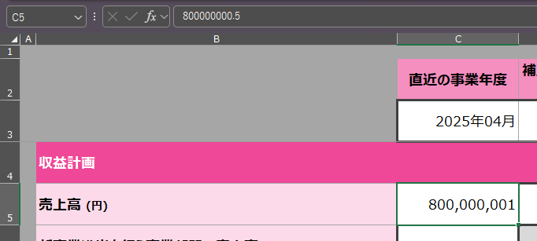

2
3
 |  | ＜入力イメージ＞
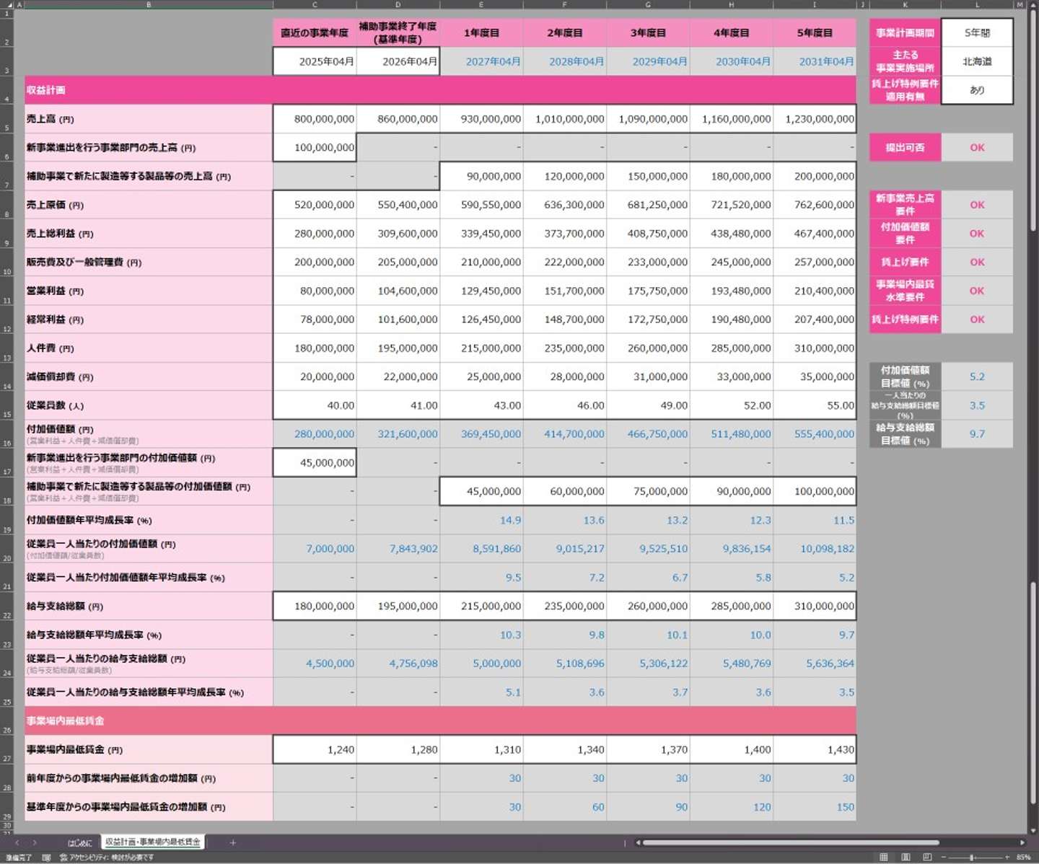
1

4

6

5

 | ② 電子申請システムへの添付
 |  | 本ファイルを、電子申請システムの応募申請画面の対応する項目に添付し、応募申請を提出してください。

 |  |  |  |  |  |  |  | ver. | 1.0

